HANADB・CAP・Fiori確認
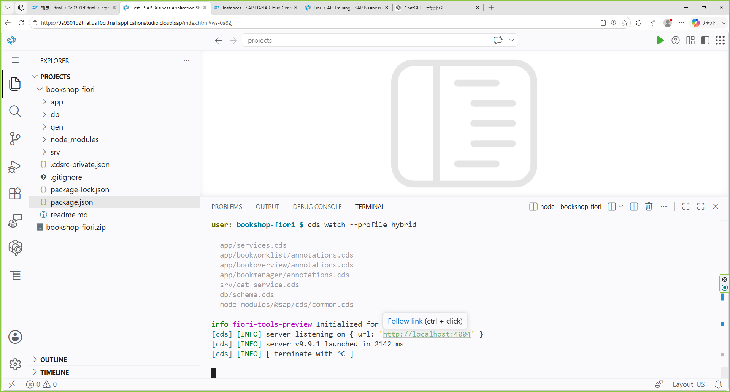
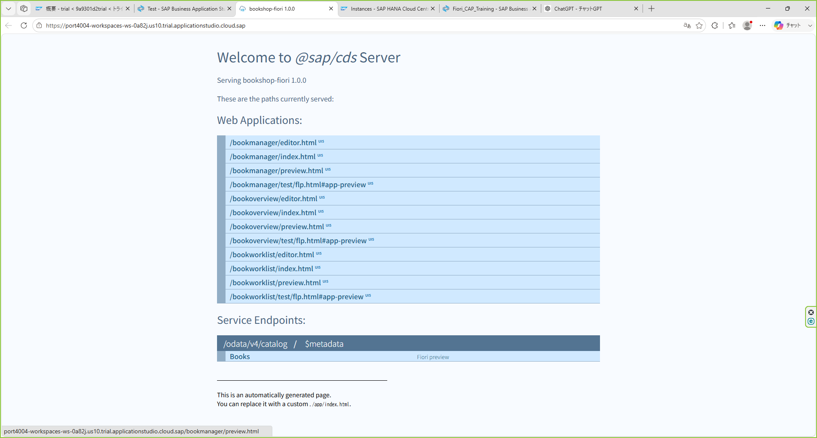

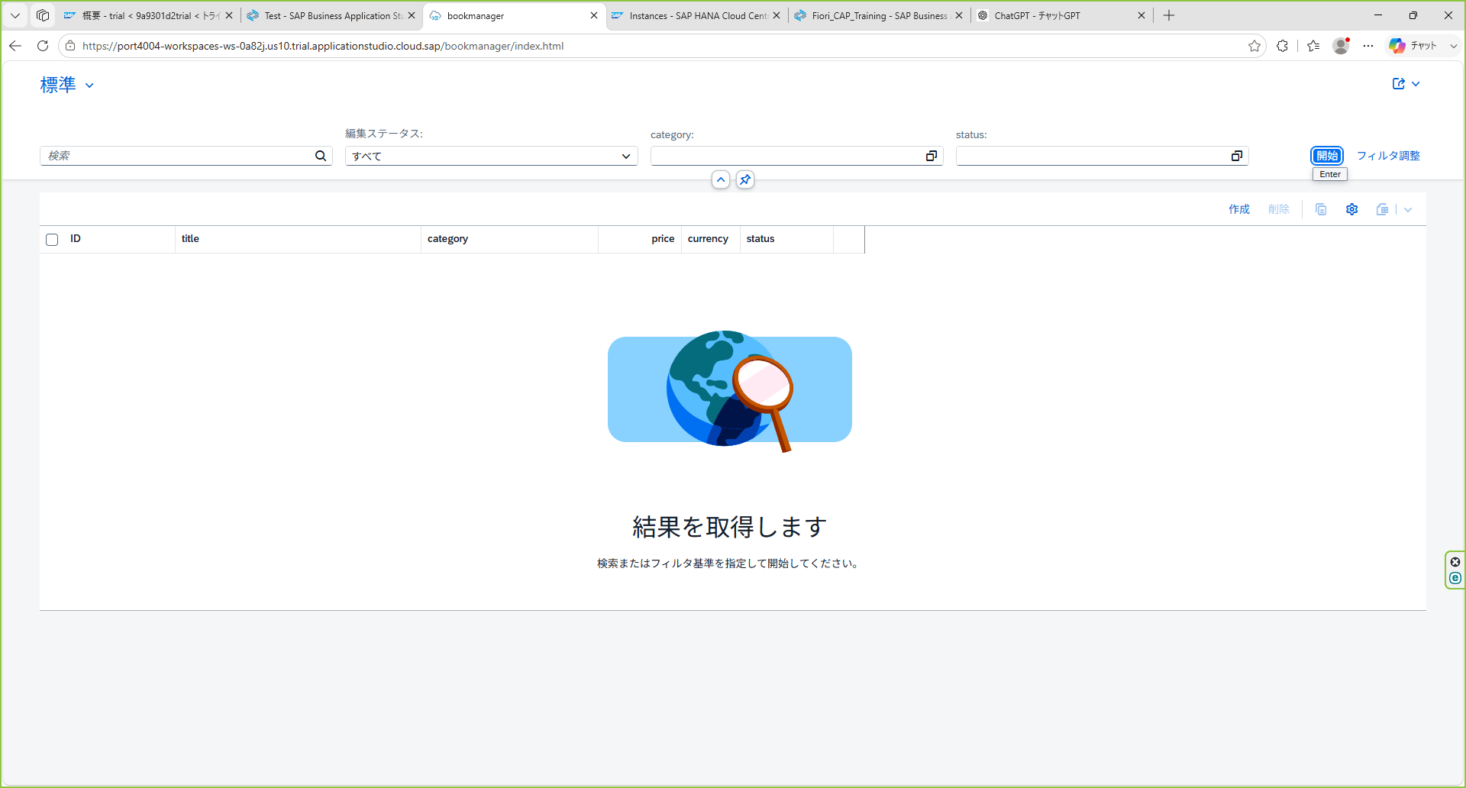
bookshop-fiori.zipをprojectsの直下にアップロード
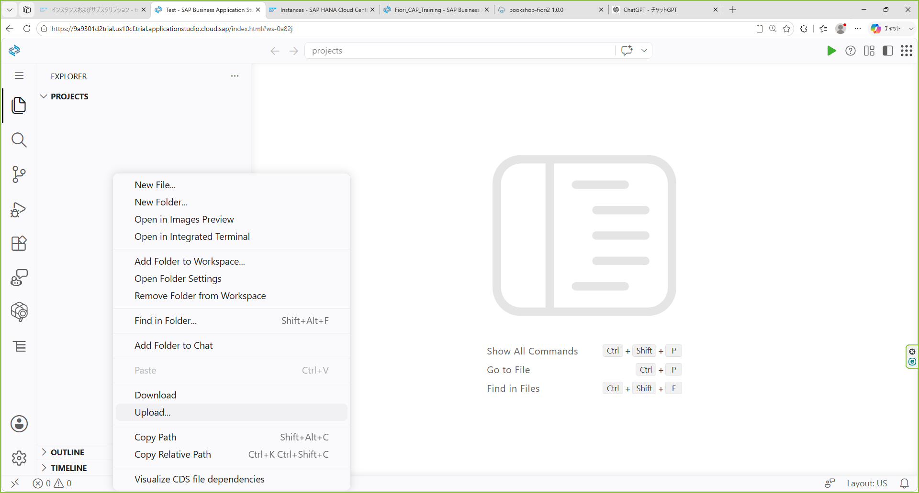

「PROJECTS」の下の空白部分を右クリック → 「Upload」を選択

Uploadファイルを選択
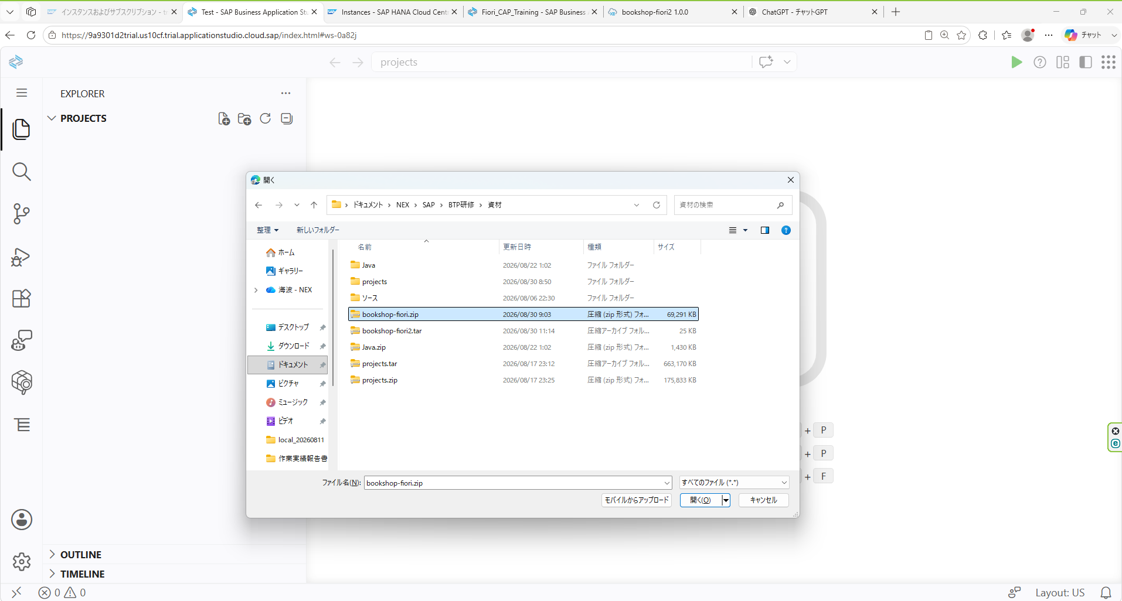

zipファイルを解凍する。
unzip bookshop-fiori.zip
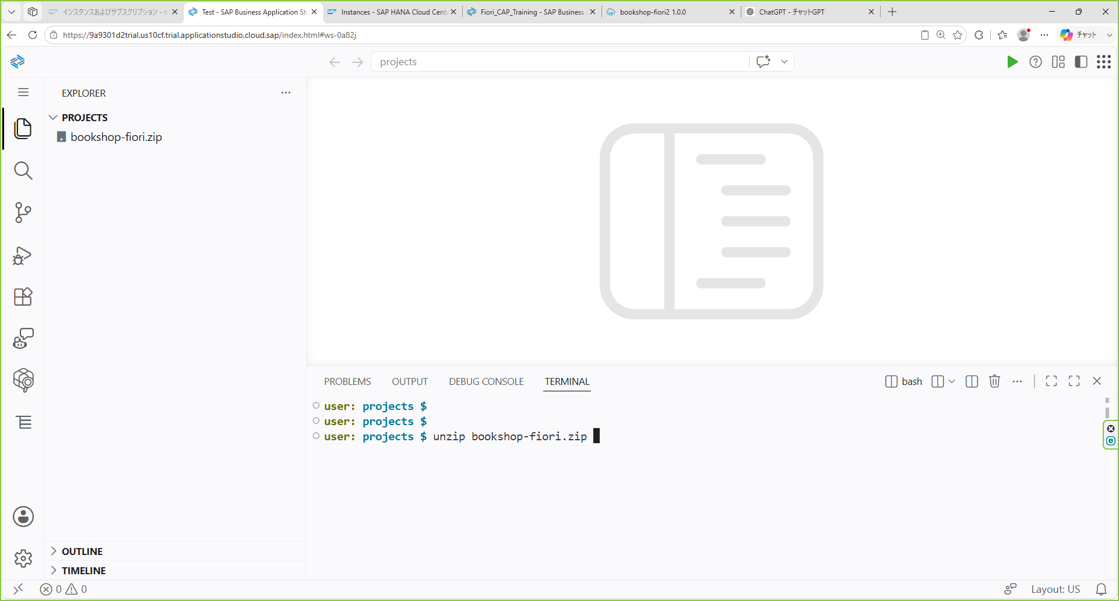

projectsの直下に展開される
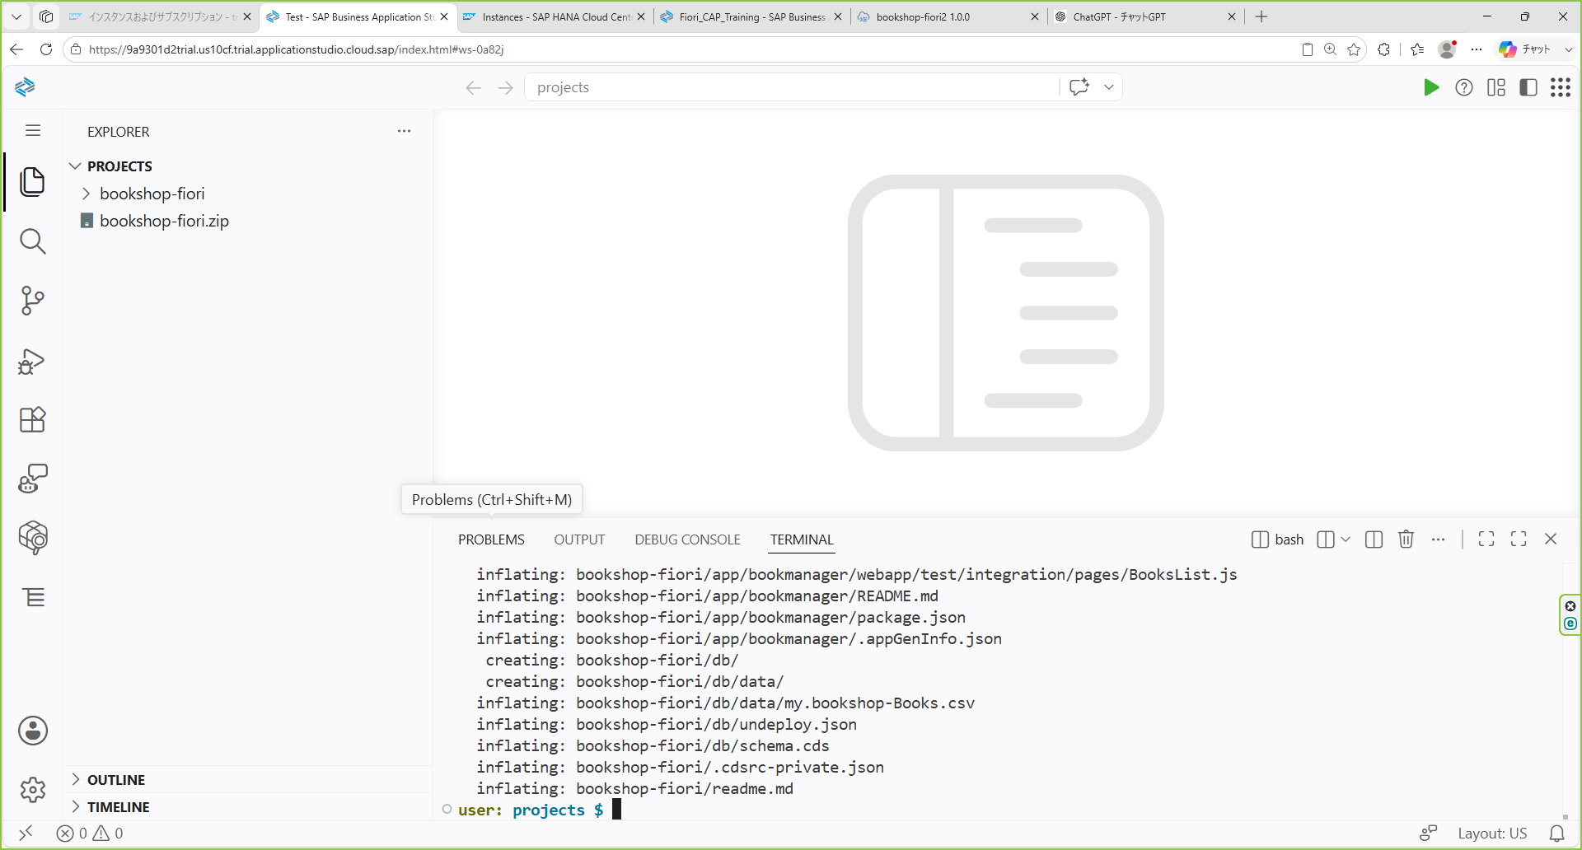

.cdsrc-private.jsonのhostとpasswordを修正する
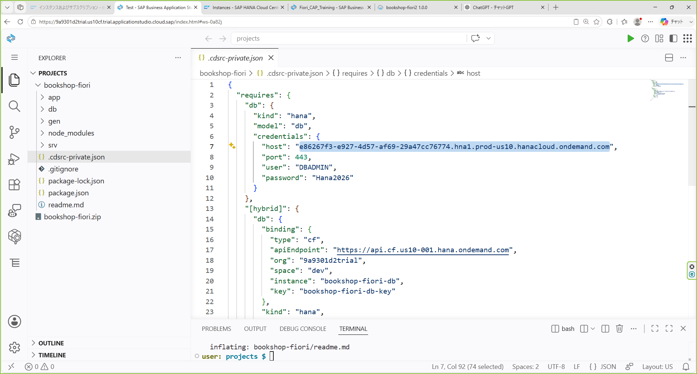

cd bookshop-fiori
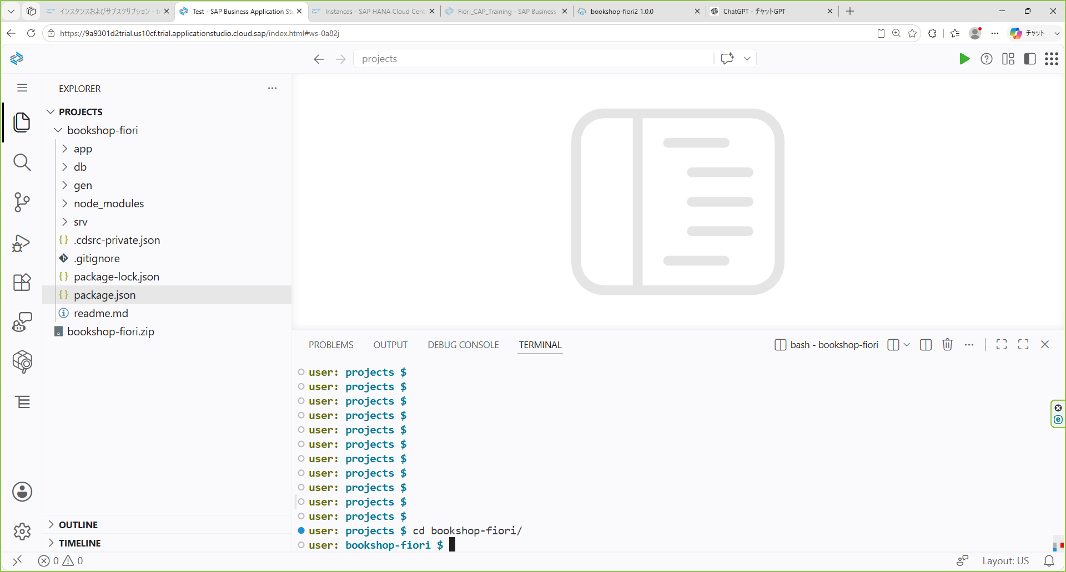

cf login
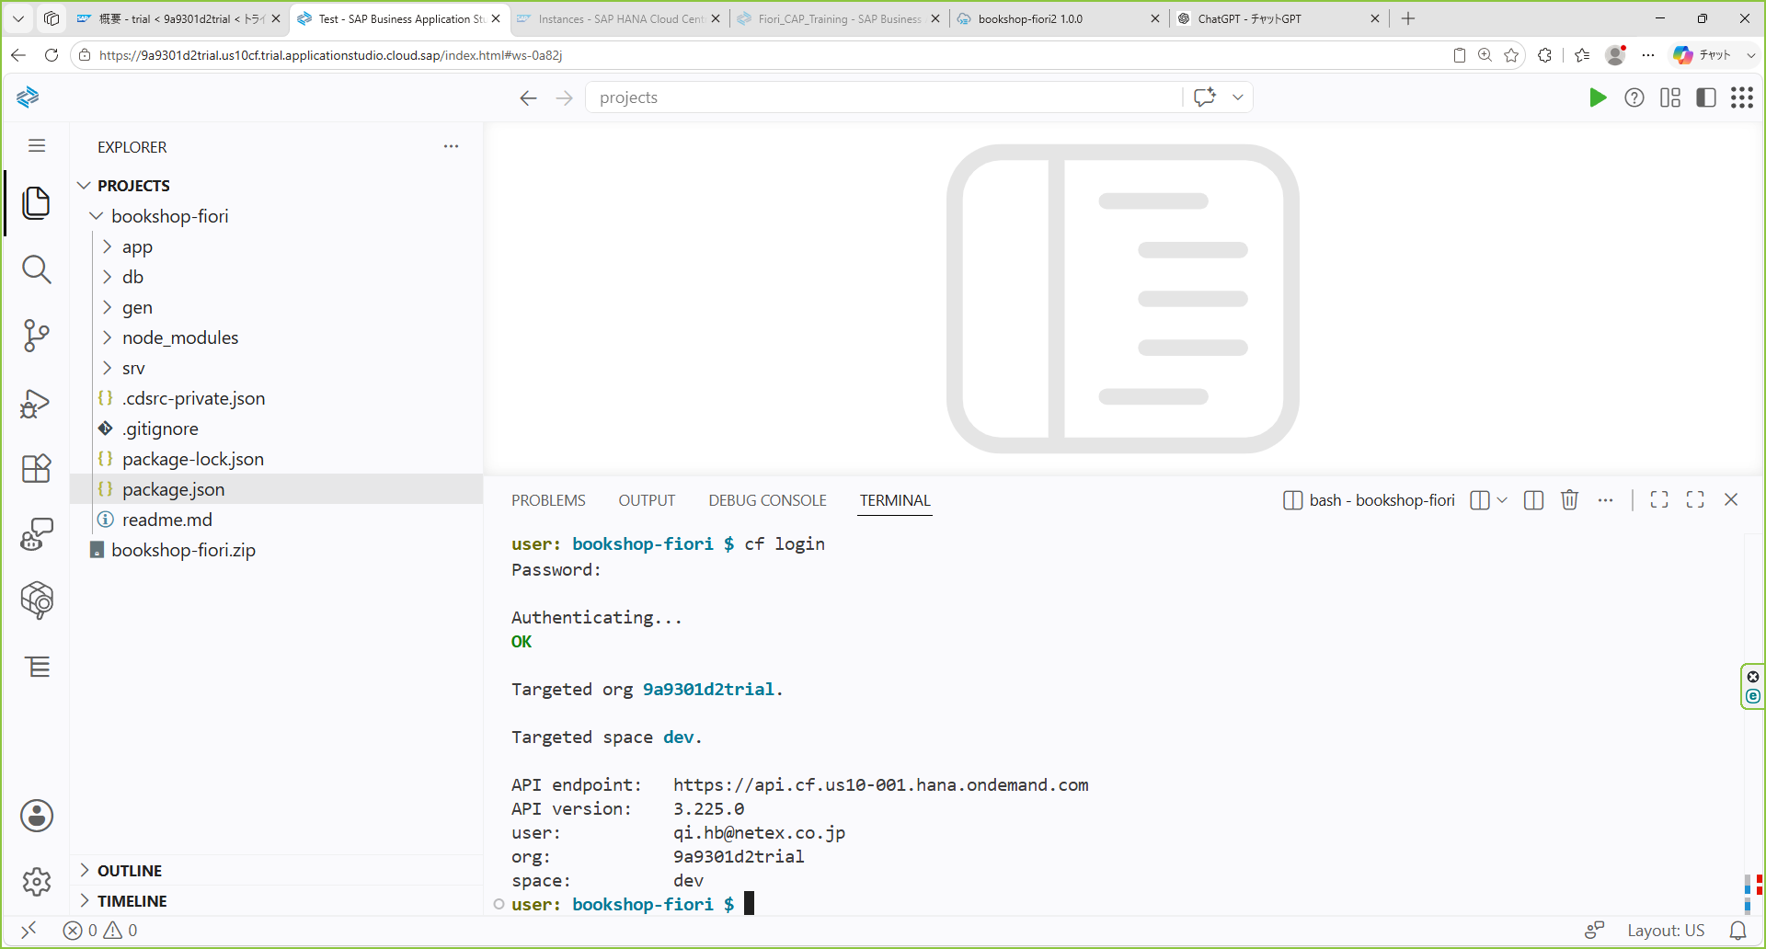

cds deploy --to hana
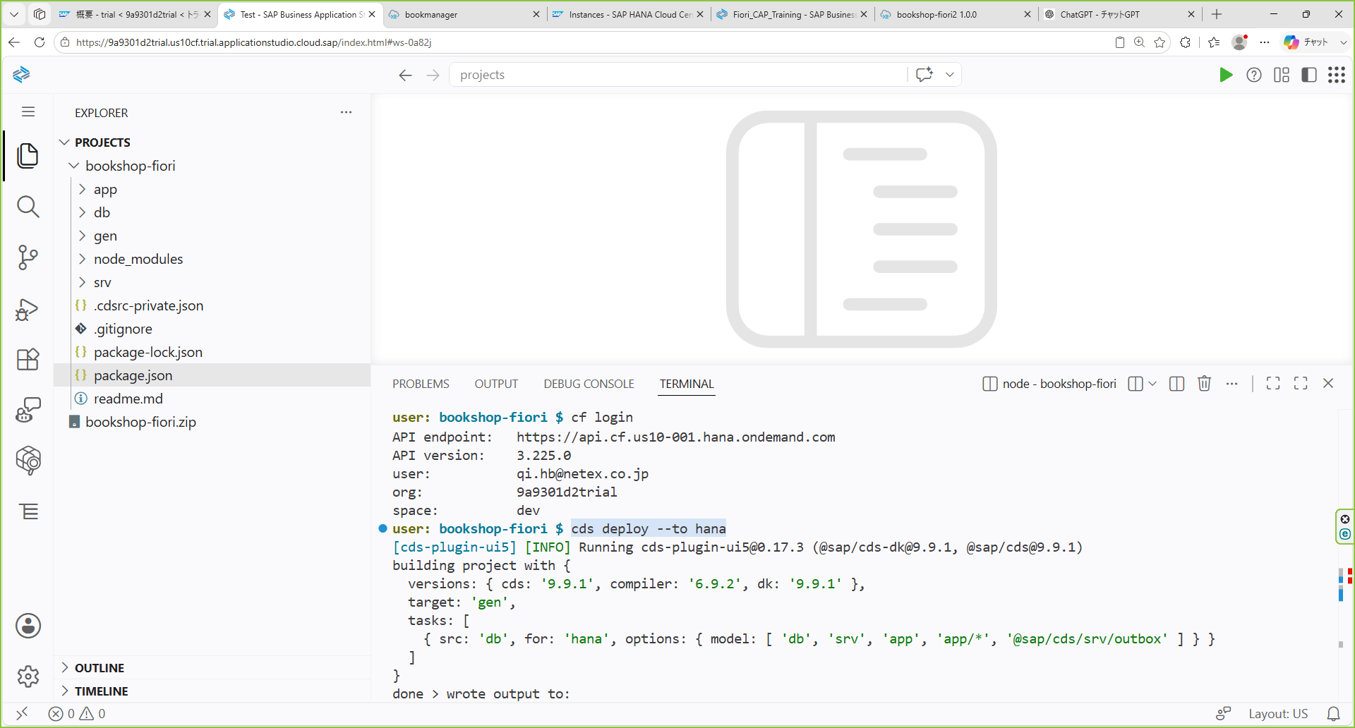

cds watch --profile hybrid
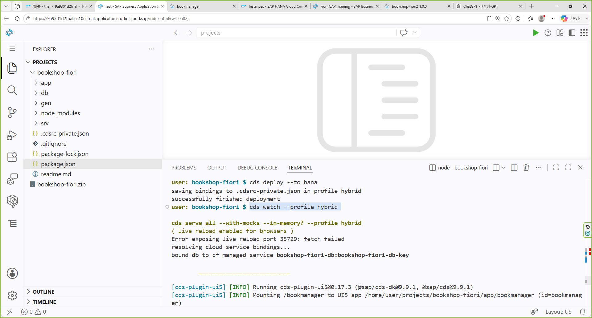

url、ctrl + click

